INFORMACIÓN
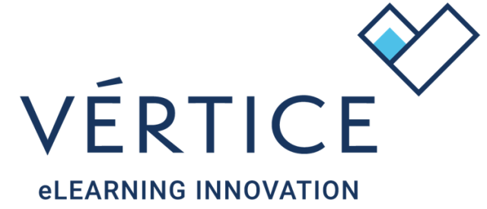

¡Bienvenido a tu cátalogo de contenidos Vértice!

En la pestaña "CATÁLOGO" encontrarás toda la información que necesitas sobre tu oferta formativa, características de los cursos, carga lectiva, precios, objetivos, contenidos…
Para facilitar las búsquedas te recomendamos que utilices los filtros que os ofrece Excel. De este modo podrás localizar de un modo sencillo y eficiente aquella acción formativa
que más se ajuste a vuestra necesidad.

En la pestaña "LOG DE CAMBIO" se recogen aquellas novedades y modificaciones realizadas en el catálogo desde la anterior versión. Es importante que aquellos clientes que publicitéis vuestros cursos a través de web o catálogos externos mantengáis actualizadas vuestras webs.

DURACIÓN DE LAS LICENCIAS
Uno de los elementos más importantes a la hora de dar de alta una acción formativa en un grupo es la fijación de la fechas de inicio y fin, por lo que tendrás que tener en consideración la duración que tienen las licencias según el curso.

La duración de las licencias será de 180 días, salvo en las acciones formativas con código "CS".

Licencias "CS" | Las licencias con código "CS" tendrán una duración de 270 días. Estos contenidos atienden a acciones formativas con un mayor número de horas.

CÓMO SOLICITAR LA PROVISIÓN DE UNA ACCIÓN FORMATIVA
En tu catálogo tienes disponibles más de 4000 acciones formativas, de las cuales ya tienes precargadas una selección en el campus. Para aquellos contenidos que no tengas cargados y desees dar de alta, deberás mandar un email a provisiones@verticelearning.com y solicitar su activación indicando la URL de tu plataforma, código y nombre del curso.

ACTIVA VEGA
VeGA es la asistente virtual basada en inteligencia artificial y adaptada a los contenidos del catálogo Vértice. En la columna "VeGA" se indican aquellos contenidos que
con tecnología compatible con el asistente virtual y que permiten su integración.

Entre sus funciones está la de resolver dudas vinculadas al contenido, elaborar contenidos y respuestas basadas en la formación que estén cursando.
VeGA permitirá al alumnado contatar en cualquier momento con un dinamizador que le aclare o resuma conceptos, explique de un modo contextualizado
y adaptado un contenido en cualquier momento.

Puedes solicitar su activación de forma gratuita a través de atencionalcliente@verticelearning.com

TITULACIÓN ACREDITADA POR CERTIUNI
Aquellos que tengáis firmado el acuerdo de colaboración con Agrupación Vértice y CERTIUNI tendréis la posibilida de impartir la formación con la opción de obtener una titulación digital emitida por CERTIUNI.
En la columna "Certiuni" de tu catálogo podrás identificar los cursos que disponen de esta opción.

En caso de no disponer de esta opción y estar interesado/a en ello, podéis solicitarlo a través de atencionalcliente@verticelearning.com

Ante cualquier tipo de duda relacionada con tu catálogo, no tienes más que contactar con el departamento de experiencia de clientes de Vértice.

Muchas gracias por tu confianza.

